Пояснительная записка
Перейти
Шаблон разработала учитель физики и информатики Татьяна Николаевна Шамарина

 | Пояснительная записка

 | Шаблон "Анализ результатов всероссийской проверочной работы" позволяет учителю проанализировать результаты работы и создать по ним сводную ведомость.
 |  |  |  | 2020

 | Химия | 8 класс

Инструкции по работе с шаблонами и не только можно посмотреть в моем блоге: |  |  | https://shablonyanalizatory.blogspot.com
Видеоуроки по работе с программами Excel, PowerPoint и Word, по работе с шаблонами можно посмотреть на моем канале: |  |  | Канал на www.youtube.com
Другие шаблоны для учителей-предметников и завучей можно посмотреть на моем сайте: |  |  | http://tatiana-mol.savolenka.edusite.ru/
Если у Вас есть вопросы по работе с шаблоном, напишите письмо разработчику |  |  | inform-ikt@mail.ru

!
 | Если у Вас есть замечания по шаблону или пожелания, можете написать разработчику письмо на электронную почту: inform-ikt@mail.ru

Распространение, публикация шаблона-анализатора запрещена, отслеживается и преследуется по закону

Списки

Удаление учеников
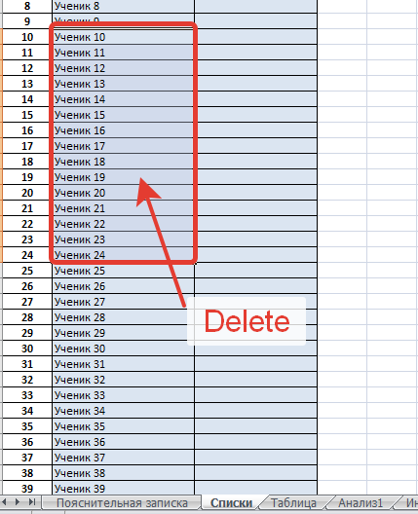
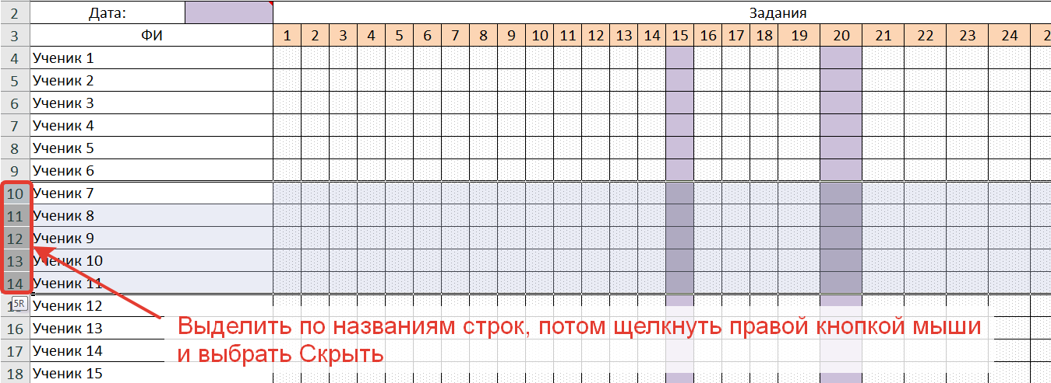
Видео по удалению учеников: | https://youtu.be/wlyAx4GpLT4 |  | ЛИСТ Д1

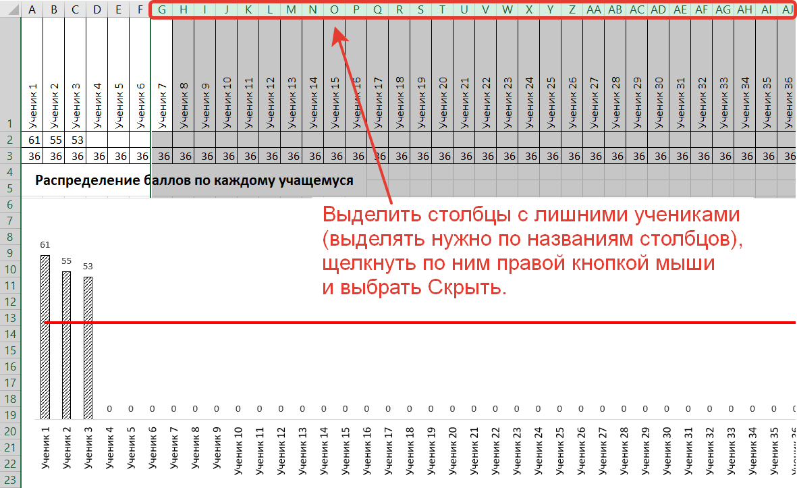
ЛИСТ СПИСКИ |  | ЛИСТ ТАБЛИЦА

Анализ1
Химия |  |  |  |  |  |  | Анализ результатов ВПР
Дата |  |  | 2020-10-06 |  |  |  |  |  |  |  |  | Критерии оценивания по пятибальной шкале
Учитель |  |  | Богомолова Вера Сергеевна |  |  |  |  |  |  |  |  | Оценка |  |  |  |  |  |  | Количество баллов
Класс |  |  |  |  |  | 9 |  |  |  |  |  | Отметка 2 |  |  |  |  |  |  | 0 | - | 9
Количество учеников, выполнявших работу |  |  |  |  |  | 7 |  |  |  |  |  | Отметка 3 |  |  |  |  |  |  | 10 | - | 18
 |  |  |  |  |  |  |  |  |  |  |  | Отметка 4 |  |  |  |  |  |  | 19 | - | 27
Оценка |  |  | Количество оценок |  |  |  |  |  |  |  |  | Отметка 5 |  |  |  |  |  |  | 28 | - | 36
Количество 2 |  |  | 0 |  | 0.0%
Количество 3 |  |  | 1 |  | 14.3%
Количество 4 |  |  | 5 |  | 71.4%
Количество 5 |  |  | 1 |  | 14.3%
Процент качества |  |  |  |  | 86%
Процент успеваемости |  |  |  |  | 100%
Уровень обученности |  |  |  |  | 65%
Средний балл: |  |  |  |  | 21

Задание 1.1 |  |  |  |  | Задание 1.2 |  |  |  |  | Задание 2.1 |  |  |  | Задание 2.2 |  |  |  |  | Задание 3.1
0 баллов |  | 3 |  | 42.9% | 0 баллов |  | 0 |  | 0.0% | 0 баллов | 3 |  | 42.9% | 0 баллов |  | 5 |  | 71.4% | 0 баллов | 0 |  | 0.0%
1 балл |  | 4 |  | 57.1% | 1 балл |  | 2 |  | 28.6% | 1 балл | 4 |  | 57.1% | 1 балл |  | 2 |  | 28.6% | 1 балл | 0 |  | 0.0%
Не прист. |  | 0 |  | 0.0% | 2 балла |  | 5 |  | 71.4% | Не прист. | 0 |  | 0.0% | Не прист. |  | 0 |  | 0.0% | 2 балла | 5 |  | 71.4%
Не изуч. |  | 0 |  | 0.0% | 3 балла |  | 0 |  | 0.0% | Не изуч. | 0 |  | 0.0% | Не изуч. |  | 0 |  | 0.0% | 3 балла | 2 |  | 28.6%
 |  |  |  |  | Не прист. |  | 0 |  | 0.0% |  |  |  |  |  |  |  |  |  | Не прист. | 0 |  | 0.0%
 |  |  |  |  | Не изуч. |  | 0 |  | 0.0% |  |  |  |  |  |  |  |  |  | Не изуч. | 0 |  | 0.0%
Задание 3.2 |  |  |  |  | Задание 4.1 |  |  |  |  | Задание 4.2 |  |  |  | Задание 4.3 |  |  |  |  | Задание 4.4
0 баллов |  | 0 |  | 0.0% | 0 баллов |  | 1 |  | 14.3% | 0 баллов | 1 |  | 14.3% | 0 баллов |  | 4 |  | 57.1% | 0 баллов | 2 |  | 28.6%
1 балл |  | 5 |  | 71.4% | 1 балл |  | 2 |  | 28.6% | 1 балл | 1 |  | 14.3% | 1 балл |  | 3 |  | 42.9% | 1 балл | 4 |  | 57.1%
2 балла |  | 2 |  | 28.6% | 2 балла |  | 4 |  | 57.1% | 2 балла | 5 |  | 71.4% | Не прист. |  | 0 |  | 0.0% | 2 балла | 1 |  | 14.3%
Не прист. |  | 0 |  | 0.0% | Не прист. |  | 0 |  | 0.0% | Не прист. | 0 |  | 0.0% | Не изуч. |  | 0 |  | 0.0% | Не прист. | 0 |  | 0.0%
Не изуч. |  | 0 |  | 0.0% | Не изуч. |  | 0 |  | 0.0% | Не изуч. | 0 |  | 0.0% |  |  |  |  |  | Не изуч. | 0 |  | 0.0%
Задание 5.1 |  |  |  |  | Задание 5.2 |  |  |  |  | Задание 6.1К1 |  |  |  | Задание 6.1К2 |  |  |  |  | Задание 6.2
0 баллов |  | 4 |  | 57.1% | 0 баллов |  | 5 |  | 71.4% | 0 баллов | 0 |  | 0.0% | 0 баллов |  | 0 |  | 0.0% | 0 баллов | 0 |  | 0.0%
1 балл |  | 3 |  | 42.9% | 1 балл |  | 2 |  | 28.6% | 1 балл | 7 |  | 100.0% | 1 балл |  | 4 |  | 57.1% | 1 балл | 7 |  | 100.0%
Не прист. |  | 0 |  | 0.0% | Не прист. |  | 0 |  | 0.0% | Не прист. | 0 |  | 0.0% | 2 балла |  | 3 |  | 42.9% | Не прист. | 0 |  | 0.0%
Не изуч. |  | 0 |  | 0.0% | Не изуч. |  | 0 |  | 0.0% | Не изуч. | 0 |  | 0.0% | Не прист. |  | 0 |  | 0.0% | Не изуч. | 0 |  | 0.0%
 |  |  |  |  |  |  |  |  |  |  |  |  |  | Не изуч. |  | 0 |  | 0.0%
Задание 6.3 |  |  |  |  | Задание 6.4 |  |  |  |  | Задание 6.5 |  |  |  | Задание 7.1 |  |  |  |  | Задание 7.2
0 баллов |  | 1 |  | 14.3% | 0 баллов |  | 4 |  | 57.1% | 0 баллов | 5 |  | 71.4% | 0 баллов |  | 2 |  | 28.6% | 0 баллов | 2 |  | 28.6%
1 балл |  | 6 |  | 85.7% | 1 балл |  | 3 |  | 42.9% | 1 балл | 2 |  | 28.6% | 1 балл |  | 3 |  | 42.9% | 1 балл | 5 |  | 71.4%
Не прист. |  | 0 |  | 0.0% | Не прист. |  | 0 |  | 0.0% | Не прист. | 0 |  | 0.0% | 2 балла |  | 2 |  | 28.6% | Не прист. | 0 |  | 0.0%
Не изуч. |  | 0 |  | 0.0% | Не изуч. |  | 0 |  | 0.0% | Не изуч. | 0 |  | 0.0% | Не прист. |  | 0 |  | 0.0% | Не изуч. | 0 |  | 0.0%
 |  |  |  |  |  |  |  |  |  |  |  |  |  | Не изуч. |  | 0 |  | 0.0%
Задание 7.3К1 |  |  |  |  | Задание 7.3К2 |  |  |  |  | Задание 8 |  |  |  | Задание 9
0 баллов |  | 4 |  | 57.1% | 0 баллов |  | 7 |  | 100.0% | 0 баллов | 3 |  | 42.9% | 0 баллов |  | 2 |  | 28.6%
1 балл |  | 3 |  | 42.9% | 1 балл |  | 0 |  | 0.0% | 1 балл | 1 |  | 14.3% | 1 балл |  | 3 |  | 42.9%
Не прист. |  | 0 |  | 0.0% | Не прист. |  | 0 |  | 0.0% | 2 балла | 3 |  | 42.9% | 2 балла |  | 2 |  | 28.6%
Не изуч. |  | 0 |  | 0.0% | Не изуч. |  | 0 |  | 0.0% | Не прист. | 0 |  | 0.0% | Не прист. |  | 0 |  | 0.0%
 |  |  |  |  |  |  |  |  |  | Не изуч. | 0 |  | 0.0% | Не изуч. |  | 0 |  | 0.0%
Задания, которые не вызвали затруднений у всех учащихся
1.2, 3.1, 3.2, 6.1К1, 6.1К2, 6.2,
Задания, которые вызвали затруднения у 1-2 учащихся
4.1, 4.2, 4.4, 6.3, 7.1, 7.2, 9,
Задания, которые вызвали затруднения у 50% учащихся
4.3, 5.1, 6.4, 7.3К1,
Задания, с которыми не справились более 50% учащихся
2.2, 4.3, 5.1, 5.2, 6.4, 6.5, 7.3К1, 7.3К2,
Учащиеся, которые совсем не справились с работой (набрали 0 баллов)
Нет учащихся, которые не справились с работой (набрали 0 баллов)
Учащиеся, набравшие наибольший балл в классе
Березнёва Яна Вячеславовна,
Учащиеся, набравшие наименьший балл в классе
Акульша Виктор Ильич,
Учащиеся, выполнившие 50% работы и более, но не набравшие максимальный балл.
Андрюнина Анастасия Александровна, Березнёва Яна Вячеславовна, Кошкина Татьяна Александровна, Оленина Наталья Семёновна, Маннанова Анастасия Сергеевна, Финансов Владимир Валерьевич,
Учащиеся, выполнившие менее 50% работы, но не набравшие 0 баллов
Акульша Виктор Ильич,
Учащиеся, набравшие максимальный балл за работу
Нет учащихся, набравших максимальный балл

Сравнительный анализ отметок за период и отметок за экзамен
 |  |  |  | Химия — ВПР — 9 класс |  |  |  |  |  |  |  | Количество учащихся |  |  |  | % учащихся
 |  |  |  | Отметка за экзамен совпадает с отметкой за период |  |  |  |  |  |  |  | 6 |  |  |  | 85.7%
 |  |  |  | Отметка за экзамен выше отметки за период |  |  |  |  |  |  |  | 1 |  |  |  | 14.3%
 |  |  |  | Отметка за экзамен ниже отметки за период |  |  |  |  |  |  |  | 0 |  |  |  | 0.0%
Химия — ВПР — 9 класс

Распределение учащихся по вариантам
№ | Количество учащихся |  |  |  | % |  |  | Количество 2 |  |  | Количество 3 |  |  |  | Количество 4 |  |  |  | Количество 5
1 | 4 |  |  |  | 57.1% |  |  | 0 |  | 0.0% | 0 |  | 0.0% |  | 4 |  | 57.1% |  | 0 | 0.0%
2 | 3 |  |  |  | 42.9% |  |  | 0 |  | 0.0% | 1 |  | 14.3% |  | 1 |  | 14.3% |  | 1 | 14.3%
0 | 0 |  |  |  | 0.0%
0 | 0 |  |  |  | 0.0%
0 | 0 |  |  |  | 0.0%
0 | 0 |  |  |  | 0.0%
Распределение учащихся по вариантам

Инд.анализ
Химия
Дата: | 2020-10-06 |  |  |  |  |  |  |  | Класс: |  |  |  |  | 9
Учитель: |  |  |  |  |  | Богомолова Вера Сергеевна
Выберите в списке ФИ ученика: |  |  |  |  |  | Финансов Владимир Валерьевич

 | 1 | 2 | 3 | 4 | 5 | 6 | 7 | 8 | 9 | 10 | 11 | 12 | 13 | 14 | 15 | 16 | 17 | 18 | 19 | 20 | 21 | 22 | 23 | 24 | 51 | 52
Задания: | 1.1 | 1.2 | 2.1 | 2.2 | 3.1 | 3.2 | 4.1 | 4.2 | 4.3 | 4.4 | 5.1 | 5.2 | 6.1К1 | 6.1К2 | 6.2 | 6.3 | 6.4 | 6.5 | 7.1 | 7.2 | 7.3К1 | 7.3К2 | 8 | 9 | Балл | Отметка
Баллы учащегося | 1 | 2 | 1 | 0 | 3 | 1 | 2 | 2 | 0 | 1 | 0 | 0 | 1 | 1 | 1 | 0 | 1 | 0 | 1 | 0 | 0 | 0 | 0 | 1 | 19 | 4
 |  |  |  |  |  |  |  |  |  |  |  |  |  |  |  |  |  |  |  |  |  |  |  |  | Среднее значение по всем учащимся
Акульша Виктор Ильич |  |  |  |  |  |  |  |  |  |  |  |  |  |  |  |  |  |  |  |  |  |  |  |  | 20.9 | 4.0
Финансов Владимир Валерьевич
Финансов Владимир Валерьевич
Алланов Кирилл Романович
Андрюнина Анастасия Александровна
Березнёва Яна Вячеславовна
Грешнов Сергей Юрьевич
Доронин Иван Михайлович
Кошкина Татьяна Александровна
Оленина Наталья Семёновна
Маннанова Анастасия Сергеевна
Сергунина Татьяна Александровна
Финансов Владимир Валерьевич

Д1
 | Акульша Виктор Ильич | Алланов Кирилл Романович | Андрюнина Анастасия Александровна | Березнёва Яна Вячеславовна | Грешнов Сергей Юрьевич | Доронин Иван Михайлович | Кошкина Татьяна Александровна | Оленина Наталья Семёновна | Маннанова Анастасия Сергеевна | Сергунина Татьяна Александровна | Финансов Владимир Валерьевич
Балл | 12 |  | 19 | 28 |  |  | 21 | 26 | 21 |  | 19
Порог: | 10 | 10 | 10 | 10 | 10 | 10 | 10 | 10 | 10 | 10 | 10 | 10 | 10 | 10 | 10 | 10 | 10 | 10 | 10 | 10 | 10 | 10 | 10 | 10 | 10 | 10 | 10 | 10 | 10 | 10 | 10 | 10 | 10 | 10 | 10 | 10 | 10 | 10 | 10 | 10 | 10 | 10 | 10 | 10 | 10 | 10 | 10 | 10 | 10 | 10 | 10 | 10 | 10 | 10 | 10 | 10 | 10 | 10 | 10 | 10 | 10 | 10 | 10 | 10 | 10 | 10 | 10 | 10 | 10 | 10 | 10 | 10 | 10 | 10 | 10 | 10 | 10 | 10 | 10 | 10 | 10 | 10 | 10 | 10 | 10 | 10 | 10 | 10 | 10 | 10 | 10 | 10 | 10 | 10 | 10 | 10 | 10 | 10 | 10 | 10 | 10 | 10 | 10 | 10 | 10 | 10 | 10 | 10 | 10 | 10 | 10 | 10 | 10 | 10 | 10 | 10 | 10 | 10 | 10 | 10 | 10 | 10 | 10 | 10 | 10 | 10 | 10 | 10 | 10 | 10 | 10 | 10 | 10 | 10 | 10 | 10 | 10 | 10 | 10 | 10 | 10 | 10 | 10 | 10 | 10 | 10 | 10 | 10 | 10 | 10
Распределение баллов по каждому учащемуся

Акульша Виктор Ильич | 12 | 10
Алланов Кирилл Романович | 0 | 10
Андрюнина Анастасия Александровна | 19 | 10
Березнёва Яна Вячеславовна | 28 | 10
Грешнов Сергей Юрьевич | 0 | 10
Доронин Иван Михайлович | 0 | 10
Кошкина Татьяна Александровна | 21 | 10
Оленина Наталья Семёновна | 26 | 10
Маннанова Анастасия Сергеевна | 21 | 10
Сергунина Татьяна Александровна | 0 | 10
Финансов Владимир Валерьевич | 19 | 10
 | 0 | 10
 | 0 | 10
 | 0 | 10
 | 0 | 10
 | 0 | 10
 | 0 | 10
 | 0 | 10
 | 0 | 10
 | 0 | 10
 | 0 | 10
 | 0 | 10
 | 0 | 10
 | 0 | 10
 | 0 | 10
 | 0 | 10
 | 0 | 10
 | 0 | 10
 | 0 | 10
 | 0 | 10
 | 0 | 10
 | 0 | 10
 | 0 | 10
 | 0 | 10
 | 0 | 10
 | 0 | 10
 | 0 | 10
 | 0 | 10
 | 0 | 10
 | 0 | 10
 | 0 | 10
 | 0 | 10
 | 0 | 10
 | 0 | 10
 | 0 | 10
 | 0 | 10
 | 0 | 10
 | 0 | 10
 | 0 | 10
 | 0 | 10
...

Д2
Статистика по заданиям
Задания и критерии: | 1.1 | 1.2 | 2.1 | 2.2 | 3.1 | 3.2 | 4.1 | 4.2 | 4.3 | 4.4 | 5.1 | 5.2 | 6.1К1 | 6.1К2 | 6.2 | 6.3 | 6.4 | 6.5 | 7.1 | 7.2 | 7.3К1 | 7.3К2 | 8 | 9
% набравших максимальный балл | 57.1% | 0.0% | 57.1% | 28.6% | 28.6% | 28.6% | 57.1% | 71.4% | 42.9% | 14.3% | 42.9% | 28.6% | 100.0% | 42.9% | 100.0% | 85.7% | 42.9% | 28.6% | 28.6% | 71.4% | 42.9% | 0.0% | 42.9% | 28.6%
% несправившихся с заданием | 42.9% | 0.0% | 42.9% | 71.4% | 0.0% | 0.0% | 14.3% | 14.3% | 57.1% | 28.6% | 57.1% | 71.4% | 0.0% | 0.0% | 0.0% | 14.3% | 57.1% | 71.4% | 28.6% | 28.6% | 57.1% | 100.0% | 42.9% | 28.6%
% частично справившихся | 0.0% | 100.0% | 0.0% | 0.0% | 71.4% | 71.4% | 28.6% | 14.3% | 0.0% | 57.1% | 0.0% | 0.0% | 0.0% | 57.1% | 0.0% | 0.0% | 0.0% | 0.0% | 42.9% | 0.0% | 0.0% | 0.0% | 14.3% | 42.9%
Процент выполнения задания: | 57.1% | 57.1% | 57.1% | 28.6% | 76.2% | 64.3% | 71.4% | 78.6% | 42.9% | 42.9% | 42.9% | 28.6% | 100.0% | 71.4% | 100.0% | 85.7% | 42.9% | 28.6% | 50.0% | 71.4% | 42.9% | 0.0% | 50.0% | 50.0%
% не приступивших | 0.0% | 0.0% | 0.0% | 0.0% | 0.0% | 0.0% | 0.0% | 0.0% | 0.0% | 0.0% | 0.0% | 0.0% | 0.0% | 0.0% | 0.0% | 0.0% | 0.0% | 0.0% | 0.0% | 0.0% | 0.0% | 0.0% | 0.0% | 0.0%
% не изучали | 0.0% | 0.0% | 0.0% | 0.0% | 0.0% | 0.0% | 0.0% | 0.0% | 0.0% | 0.0% | 0.0% | 0.0% | 0.0% | 0.0% | 0.0% | 0.0% | 0.0% | 0.0% | 0.0% | 0.0% | 0.0% | 0.0% | 0.0% | 0.0%
 | Первоначальные хим.понятия. Тела и вещества, чистые вещества и смеси | Первоначальные хим.понятия. Тела и вещества, чистые вещества и смеси | Первоначальные хим.понятия. Физ.и хим.явления. Хим.реакция. Признаки хим.реакций | Первоначальные хим.понятия. Физ.и хим.явления. Хим.реакция. Признаки хим.реакций | Атомы и молекулы. Хим.элементы. Знаки хим.эл-тов. Ar, Mr, M. Моль. Закон Авогадро | Атомы и молекулы. Хим.элементы. Знаки хим.эл-тов. Ar, Mr, M. Моль. Закон Авогадро | Состав и строение атомов. Изотопы. ПЗ и ПСХЭ. Определение хим.элемента | Состав и строение атомов. Изотопы. ПЗ и ПСХЭ. Определение номера периода и номера группы в ПС | Состав и строение атомов. Изотопы. ПЗ и ПСХЭ. Указание, металлом или неметаллом являются простые вещества | Состав и строение атомов. Изотопы. ПЗ и ПСХЭ. Запись формул высших оксидов | Роль химии в жизни человека. Вода как растворитель. Растворы, массовая доля вещества в растворе | Роль химии в жизни человека. Вода как растворитель. Растворы, массовая доля вещества в растворе | Химическая формула. Массовая доля хим.элемента в соединении. Запись формул простых веществ | Химическая формула. Массовая доля хим.элемента в соединении. Запись формул сложных веществ | Химическая формула. Массовая доля хим.элемента в соединении. Основания. Оксиды. Кислоты. Соли. M, n, Vm | Химическая формула. Массовая доля хим.элемента в соединении. Основания. Оксиды. Кислоты. Соли. M, n, Vm | Химическая формула. Массовая доля хим.элемента в соединении. Основания. Оксиды. Кислоты. Соли. M, n, Vm | Химическая формула. Массовая доля хим.элемента в соединении. Основания. Оксиды. Кислоты. Соли. M, n, Vm | Хим.реакция. Хим.уравнения. Закон сохранения массы веществ. Типы хим.реакций. Способы разделения смесей. | Хим.реакция. Хим.уравнения. Закон сохранения массы веществ. Типы хим.реакций. Способы разделения смесей. | Хим.реакция. Хим.уравнения. Закон сохранения массы веществ. Типы хим.реакций. Указание номера рисунка и метода | Хим.реакция. Хим.уравнения. Закон сохранения массы веществ. Типы хим.реакций. Объяснение | Химия в системе наук. Роль химии в жизни человека | Химия в системе наук. Роль химии в жизни человека. Правила безопасности. Способы разделения смесей. Методы познания в химии

 | % набравших максимальный балл | % несправившихся с заданием | % частично справившихся
1.1 | 57.1% | 42.9% | 0.0%
1.2 | 0.0% | 0.0% | 100.0%
2.1 | 57.1% | 42.9% | 0.0%
2.2 | 28.6% | 71.4% | 0.0%
3.1 | 28.6% | 0.0% | 71.4%
3.2 | 28.6% | 0.0% | 71.4%
4.1 | 57.1% | 14.3% | 28.6%
4.2 | 71.4% | 14.3% | 14.3%
4.3 | 42.9% | 57.1% | 0.0%
4.4 | 14.3% | 28.6% | 57.1%
5.1 | 42.9% | 57.1% | 0.0%
5.2 | 28.6% | 71.4% | 0.0%
6.1К1 | 100.0% | 0.0% | 0.0%
6.1К2 | 42.9% | 0.0% | 57.1%
6.2 | 100.0% | 0.0% | 0.0%
6.3 | 85.7% | 14.3% | 0.0%
6.4 | 42.9% | 57.1% | 0.0%
6.5 | 28.6% | 71.4% | 0.0%
7.1 | 28.6% | 28.6% | 42.9%
7.2 | 71.4% | 28.6% | 0.0%
7.3К1 | 42.9% | 57.1% | 0.0%
7.3К2 | 0.0% | 100.0% | 0.0%
8 | 42.9% | 42.9% | 14.3%
9 | 28.6% | 28.6% | 42.9%

 | Процент выполнения задания: | % не приступивших | % не изучали
1.1 | 57.1% | 0.0% | 0.0%
1.2 | 57.1% | 0.0% | 0.0%
2.1 | 57.1% | 0.0% | 0.0%
2.2 | 28.6% | 0.0% | 0.0%
3.1 | 76.2% | 0.0% | 0.0%
3.2 | 64.3% | 0.0% | 0.0%
4.1 | 71.4% | 0.0% | 0.0%
4.2 | 78.6% | 0.0% | 0.0%
4.3 | 42.9% | 0.0% | 0.0%
4.4 | 42.9% | 0.0% | 0.0%
5.1 | 42.9% | 0.0% | 0.0%
5.2 | 28.6% | 0.0% | 0.0%
6.1К1 | 100.0% | 0.0% | 0.0%
6.1К2 | 71.4% | 0.0% | 0.0%
6.2 | 100.0% | 0.0% | 0.0%
6.3 | 85.7% | 0.0% | 0.0%
6.4 | 42.9% | 0.0% | 0.0%
6.5 | 28.6% | 0.0% | 0.0%
7.1 | 50.0% | 0.0% | 0.0%
7.2 | 71.4% | 0.0% | 0.0%
7.3К1 | 42.9% | 0.0% | 0.0%
7.3К2 | 0.0% | 0.0% | 0.0%
8 | 50.0% | 0.0% | 0.0%
9 | 50.0% | 0.0% | 0.0%

